获取文本信息
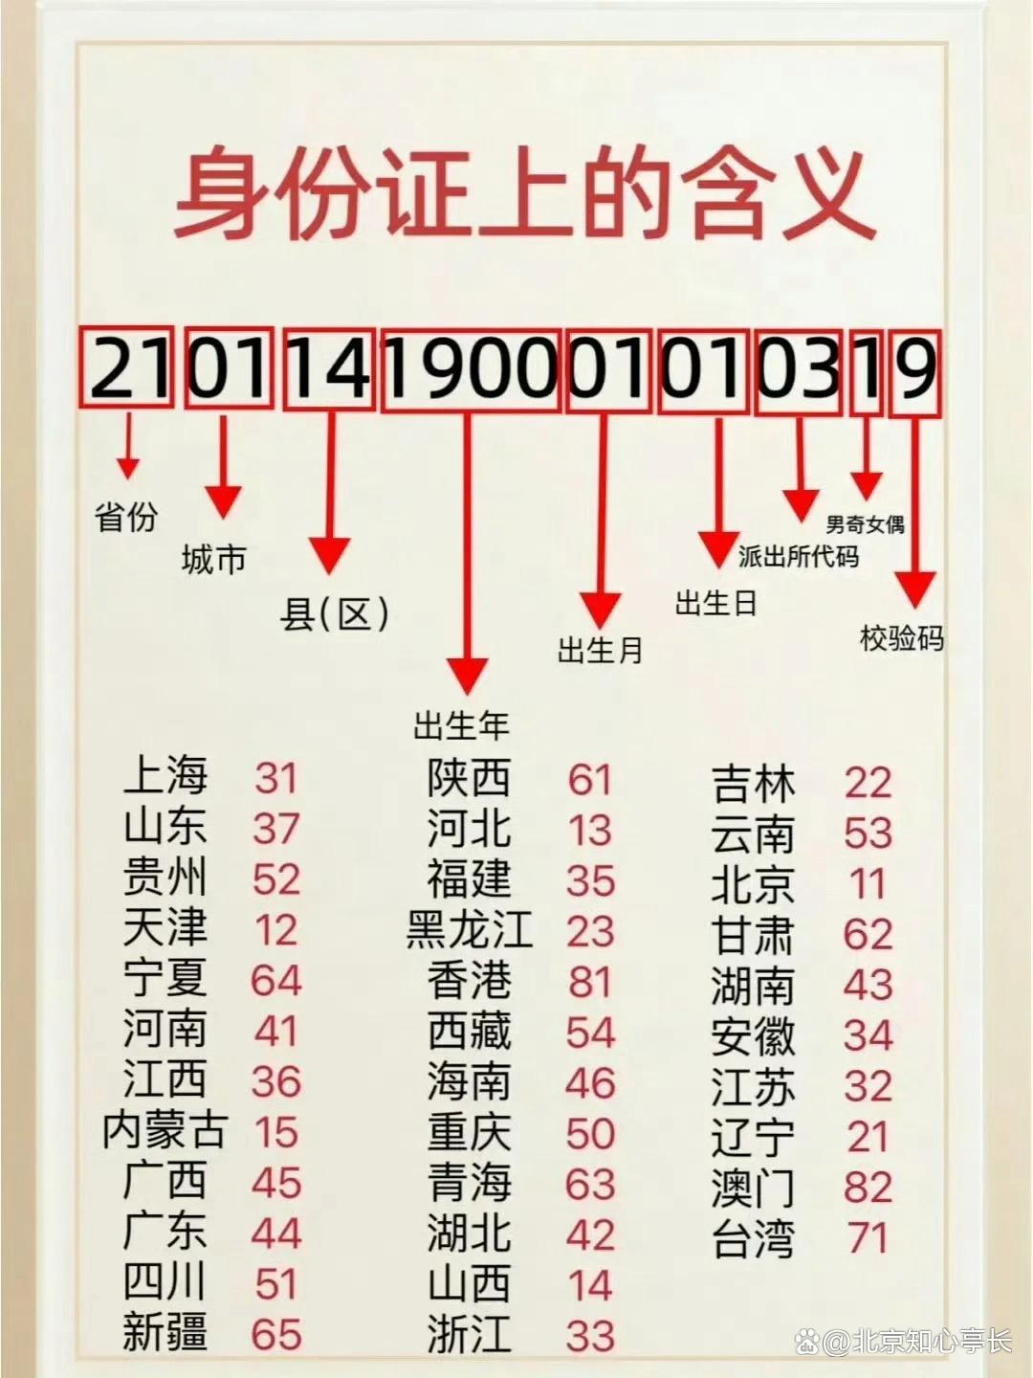
姓名 | 姓 | 名 | 地址 | 身份证号 | Left函数提取省份 | Mid函数提取出生年月日
高梓琪 |  |  | 广东省广州市白云区九佛镇富田中街 | 440111198201240047
王佳音 |  |  | 河南省商丘市梁园区平安街大道 | 41142419891201244X
胡海浩 |  |  | 广东省广州市天河区暨南大学 | 440111199201940047
杨天宝 |  |  | 广东省广东市中山市中山湿地公园 | 440111199501340045
刘菲 |  |  | 福建省杭州市萧山区北山公园 | 350124199006020031
徐佳莹 |  |  | 山东省潍坊市潍城区银河花园 | 370705200106092028
于萌萌 |  |  | 河南省郑州市二七区中原理工学院 | 411424198712012443
高秋凌 |  |  | 广西省南宁市青秀区广西医药大学 | 450103199806162524
夏冬 |  |  | 海南省海口市琼山区上邦百汇城 | 460103198801030012

